상품제안서
미니 핸디형 선풍기F12 | 상품코드: S41116

 |  |  |  |  |  |  | 02-713-8555 | www.synergygift.co.kr
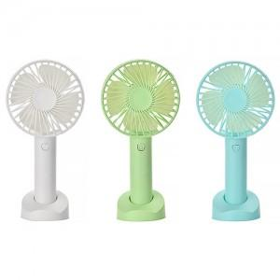

【상세/제작정보】

【인쇄/포장옵션】 | 레이저 / 포장지포장

【공급단가】 | 수량 | 100~ | 300~ | 1,000~ | 3,000~ | 5,000~
*VAT별도 | 화이트 | 3,900원 | 3,840원 | 3,750원 | 3,600원 | 3,450원
 | 그린 | 3,900원 | 3,840원 | 3,750원 | 3,600원 | 3,450원
 | 블루 | 3,900원 | 3,840원 | 3,750원 | 3,600원 | 3,450원

【상품 URL】 | https://www.synergygift.co.kr:443/src/goods_detail.php?gdno=41116

